Sheet1
ID | Titulo | Descripcion | Fecha inf.defecto | Autor | Identificacion del elemento de prueba | pasos a reproducir | resultados esperados | resultado obtenido o actual | severidad | prioridad | estado del defecto | referencias | imagen
1 | Login Mail | El correo electrónico debe tener un formato válido, es decir, debe incluir un “@” y un dominio, en caso contrario, mostrar un mensaje: “El formato del email es incorrecto”. | 2022-03-04 | Mesa4 | Validacion Mail login | Entrar al link, Crear cuenta, usar formato de mail no reconocido, ingresar con credenciales | Que al ingresar un formato de mail incorrecto muestre el mensaje de que este mismo lo es y no permita continuar | Permite el ingreso con un formato de mail invalido y no devuelve el mensaje de que este lo es | Critico | Alta | Nuevo | https://ctd-app-resto.herokuapp.com/admin/dashboard/ | 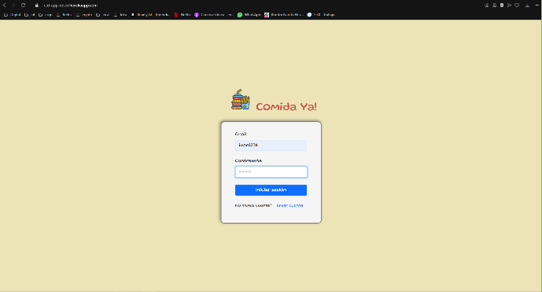 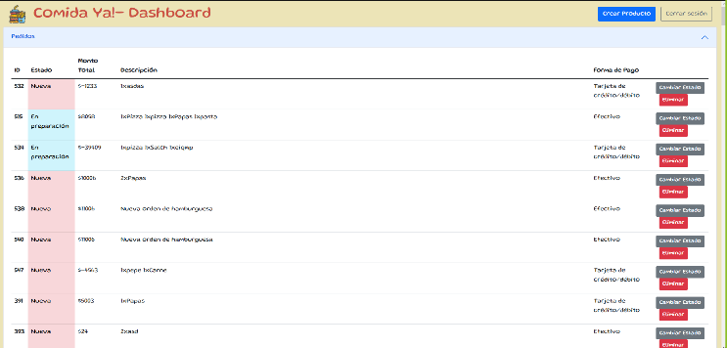
2 | Login Clave | La cantidad de caracteres permitidos en el campo contraseña debe ser mayor o igual a 1 y menor o igual a 10. No debe permitir ingresar más caracteres. | 2022-03-04 | Mesa4 | Validacion Mail clave | Entrar al link, Crear cuenta, usar clave de mas de 10 caracteres, ingresar con esta | Que al ingresar mas de 10 caracteres en la contraseña no permita ingresar mas | Permite ingresar mas de 10 caracteres en la clave | Medio | media | Nuevo | https://ctd-app-resto.herokuapp.com/admin/dashboard/ | 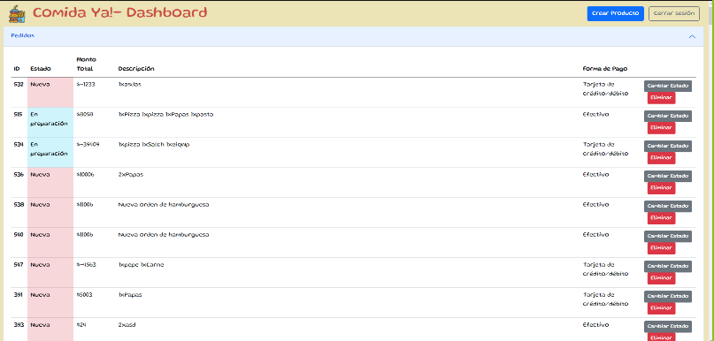 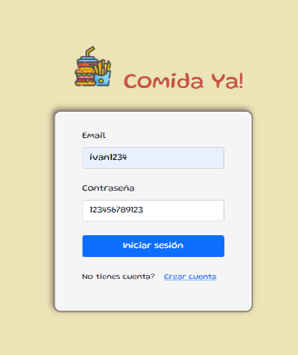
3 | usuario o clave no existente o incorrecto | Si el usuario y contraseña no coinciden con los datos registrados, mostrar el mensaje: “Los datos son incorrectos. Verificalos y volvé a intentar”. Se debe permitir cerrar el mensaje. | 2022-03-04 | Mesa4 | Usuario o Clave incorrecto | Entrar al link, Crear cuenta, Ingresar mail, ingresar clave, Logear | Que al ingresar un Mail o Clave Incorrecto o Inexistente la pagina nos indique esto | No permite el ingreso con datos incorrecto o inexistentes y avisa que esto esta incorrecto | No hay defecto | No hay defecto | Verificado | https://ctd-app-resto.herokuapp.com/admin/dashboard/ | 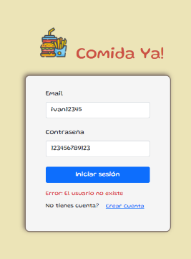 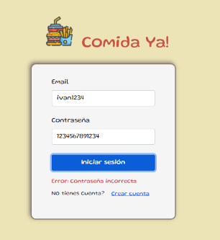
4 | Cuenta administrador | Crear cuenta como administrador. Se espera completar los campos de nombre, apellido, email y contraseña. Elegir el perfil de administrador. | 2022-03-04 | Mesa4 | Cuenta Adm | Entrar al link, Crear cuenta como administrador, Ingresar mail, ingresar clave, Logear | Que permita la creacion y el ingreso de la cuenta como perfil de administrador | Permite el registro e ingreso de cuenta como administrador | No hay defecto | No hay defecto | Verificado | https://ctd-app-resto.herokuapp.com/admin/dashboard/ | 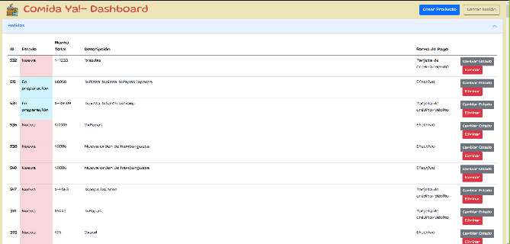
5 | Cuenta como Cliente | Crear cuenta como cliente. Se espera completar los campos de nombre, apellido, email y contraseña. Elegir el perfil de administrador. | 2022-03-04 | Mesa4 | Cuenta Cliente | Entrar al link, Crear cuenta como cliente, Ingresar mail, ingresar clave, Logear | Que permita la creacion y el ingreso de la cuenta como perfil de cliente | Permite el registro e ingreso de cuenta como cliente | No hay defecto | No hay defecto | Verificado | https://ctd-app-resto.herokuapp.com/admin/dashboard/ | 
6 | Olvidate tu Contraseña | Posibilidad de resetear la contraseña por olvido o extravío. | 2022-03-04 | Mesa4 | Posibilidad de resetear Contraseña | Entrar al link, Ingresar mail, Ingresar Clave erronea | Que sugiera el reseteo de la contraseña | No permite el reseteo de la contraseña | Alto | Media | Nuevo | https://ctd-app-resto.herokuapp.com/admin/dashboard/ | 